Descriptors count
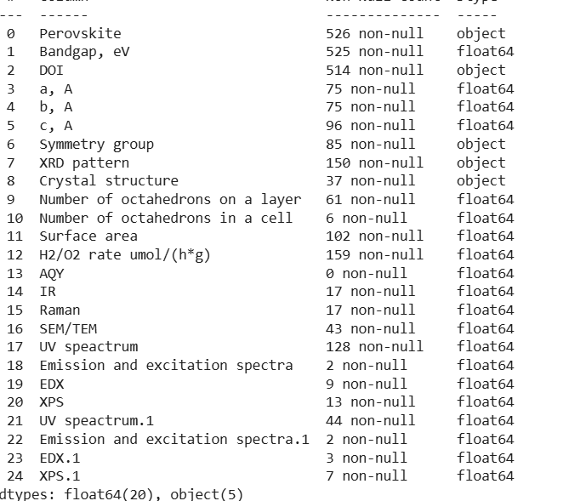
Удельная площадь поверхности | 102
Параметры элементарной ячейки | 96
Пространственная группа симметрии | 85
Скорость выделения водорода | 79
UV-vis спектры | 44
SEM/TEM фотографии (размер частиц) | 43
Кристаллическая структура | 37
ИК спектр | 17
Спектр комбинационного рассеяния | 17
XPS спектры | 13

Dopants
Кол-во образцов
Допант | Кол-во образцов
CdS | 2 | 194 MP_ID (52 нет в COD)
ZnS | 2 | 148 COD_ID (6 нет в MP)
Co | 1
CuO | 2
In | 5 | Materials Project | 194
N | 17 | Crystallography Open Database | 148
Pt | 21
Rh | 2
С допантом | 52
Без допанта | 473

Materials Project ID | 194
Без ID | 331

Indexation
lambda, m | 1.5406E-10

h | k | l | n | 2*theta, deg | sin(theta) | d, m | d, A
1 | 0 | 0 | 1 | 7.902 | 0.068903320257 | 1.1179432241E-09 | 11.179432241
1 | 0 | 0 | 2 | 27.532 | 0.23795713293 | 6.4742753496E-10 | 6.4742753496

1 | 0 | 0 | 1 | 5.882 | 0.051307595647 | 1.5013371613E-09 | 15.013371613
1 | 0 | 0 | 1 | 5.923 | 0.051664913603 | 1.4909538143E-09 | 14.909538143
1 | 0 | 0 | 1 | 6.056 | 0.052823972429 | 1.4582394405E-09 | 14.582394405
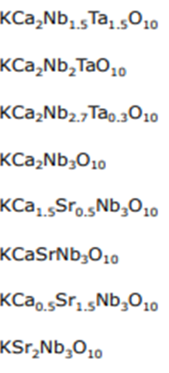
1 | 0 | 0 | 1 | 5.889 | 0.051368601618 | 1.4995541551E-09 | 14.995541551
1 | 0 | 0 | 1 | 5.655 | 0.049329156682 | 1.5615511227E-09 | 15.615511227
1 | 0 | 0 | 1 | 5.521 | 0.048161176242 | 1.5994210692E-09 | 15.994210692
1 | 0 | 0 | 1 | 5.421 | 0.047289506048 | 1.6289026137E-09 | 16.289026137
1 | 0 | 0 | 1 | 5.044 | 0.044002991119 | 1.750562815E-09 | 17.50562815

Converter
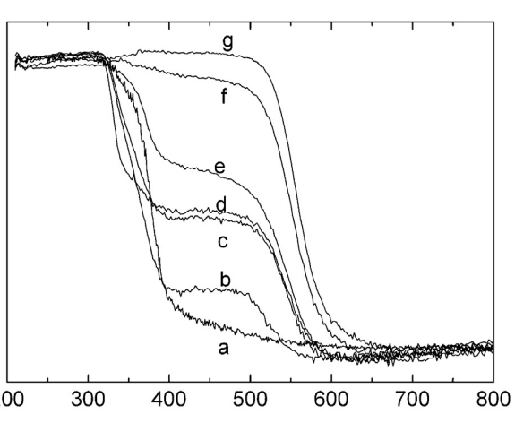
C(MeOH), M | 0.03 | C(PrOH), M | 1 | Speific area calculator |  | Bandgap calculator
n(MeOH), mol | 0.03 | n(PrOH), mol | 1 | a, nm | 500 | lambda, nm | E,eV
n(H2O), mol | 55.555555556 | n(H2O), mol | 55.555555556 | b, nm | 500 | 335 | 3.7052238806
V(H2O), l | 1 | V(H2O), l | 1 | c, nm | 4
m(CH3OH),g | 0.96 | m(PrOH),g | 56 | d, kg/m3 | 6020
d(CH3OH), g/ml | 0.792 | d(PrOH), g/ml | 0.803 | V,m3 | 1E-21
V(CH3OH), l | 0.0012121212121 | V(PrOH), l | 0.069738480697 | m, kg | 6.02E-18
 |  |  |  | m, g | 6.02E-15
phi(CH3OH),% | 0.12121212121 | phi(CH3OH),% | 6.9738480697 | S, m2 | 5.08E-13
 |  |  |  | S_spec, m2/g | 84.38538206

